Análisis de Operación
 |  |  |  |  |  |  |  |  |  |  |  |  |  |  | S-378-EMP001 | OPERACIÓN: CAMBIO DE PRESENTACION EN EMBOLSADORA

F-601-133
 | 
ANALISIS DE OPERACIÓN Y PROCEDIMIENTO OPERATIVO ESTANDAR |  |  |  |  |  |  |  |  |  | CLASE DE RIESGO | SEVERIDAD | FRECUENCIA | PROBABILIDAD | PERSONAS EXPUESTAS
 |  |  |  |  | Referencia al Procedimiento PR-04029 |  |  |  |  | A | Fatalidad | Anual | 100% Probabilidad | 1 a 2
 |  |  |  |  |  |  |  |  |  | B | Mayor Irreversible severo | Mensual | 60% Probabilidad | 3 a 7
OPERACIÓN: CAMBIO DE PRESENTACION EN EMBOLSADORA |  |  |  |  |  |  |  | CLASE DE RIESGO | B | C | Mayor Irreversible | Semanal | 25% Probabilidad | 8 a 15
 |  |  |  |  |  |  |  | ESTADO CRÍTICO | RIESGO BAJO |  | Menor Irreversible | Diario | Casi Imposible | > 50
 |  |  |  |  |  |  |  |  |  |  | Mayor Reversible | Cada hora
NÚMERO DE PROCEDIMIENTO |  | GRUPO DE ANÁLISIS (Nombre, Puesto y Firma) | FECHA DE EMISIÓN |  |  |  | MÁQUINA / LÍNEA / AREA |  |  |  | Menor Reversible | Constante
S-378-EMP001 |  | Supervisor de mantenimiento Mecánico Mecánico | 2024-09-01 |  |  |  | PA02 / PA04 |  |  |  | Bajo
DEPARTAMENTO |  |  | REVISÓ LIDER /SUPERVISOR /JEFE DE ÁREA /ING. PROCESO |  |  |  | REVISIÓN No.
INCONTINENCIA |  |  | Erick Osvaldo Vargas Muñoz M55218 |  |  |  | 4
PUESTOS QUE APLICA |  |  | REVISÓ COEQUIPERO |  |  |  | AUTORIZÓ
MECANICO A,B,C,D |  |  | Ing Nayib Ramirez |  |  |  | Ing. Epifaneo Olivos

1. OBJETIVO |  | Asegurar el cumplimiento de los pasos establecidos en el procedimiento del cambio de presentacion en embolsadora, salvaguardando la seguridad del colaborador, la productividad del área, las especificaciones del proceso y las medidas de medio ambiente establecidas en el área.
2. HERRAMIENTAS |  | Llaves allen milimétricas, llaves mixtas mm, desarmador plano, mazo de goma.
3.EQUIPO DE PROTECCION PERSONAL (BASICO) |  | ZAPATOS DE SEGURIDAD, LENTES DE SEGURIDAD Y TAPONES AUDITIVOS.
4.EQUIPO DE PROTECCION PERSONAL (ESPECIFICO) |  | GUANTES ANTICORTADURAS
5. SUSTANCIAS QUÍMICAS |  | ALCOHOL AL 70% O ALCOHOL ISOPROPILICO

SECUENCIA DE LA OPERACIÓN EN PASOS |  | CONSECUENCIA,PARTE DEL CUERPO QUE PUEDE SER AFECTADA,MECANISMO | CLASE DE RIESGO | ESTADO CRÍTICO Calcular para A, B y C
 |  |  |  | SEVERIDAD | FRECUENCIA | PROBABILIDAD | PERSONAS EXPUESTAS | ESTADO CRITICO | ACCIONES FISICAS PARA EL CONTROL DEL RIESGO
1 | 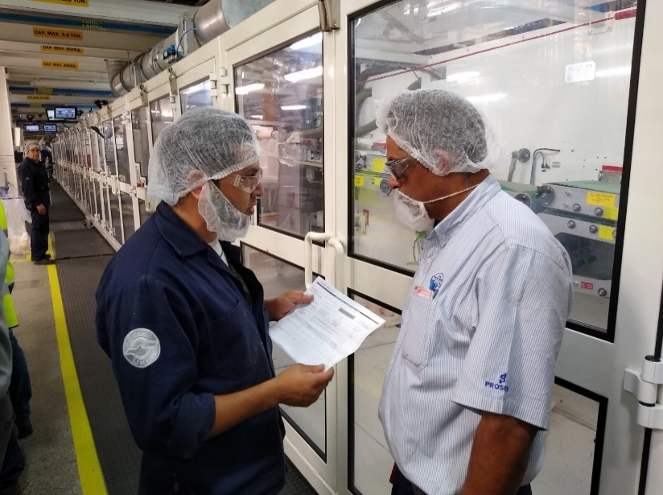 El Mecánico NOTIFICA al supervisor de mantenimiento y al personal involucrado sobre las actividades a realizar. | NINGUNO | FALSE |  |  |  |  | 0 | NINGUNA
2 | El Mecánico VERIFICA los riesgos relacionados a la actividad a realizar (mecánicos, eléctricos, neumáticos), que el EPP y la herramienta se encuentre en buenas condiciones | NINGUNO | FALSE |  |  |  |  | 0 | NINGUNA
3 | El Mecánico PREPARA su herramienta y refacciones con la cual realizara el trabajo. Despupés localiza el interruptor donde realizara el bloqueo | NINGUNO | FALSE |  |  |  |  | 0 | NINGUNA
4 | El Mecánico AISLA la máquina activando el paro sostenido de la pantalla de control | NINGUNO | FALSE |  |  |  |  | 0 | NINGUNA
5 | 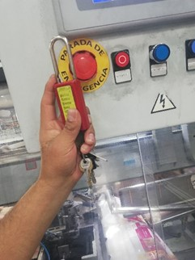 El Mecánico BLOQUEA colocando su candado HELP en el botón de paro sostenido de la embolsadora. | NINGUNO | FALSE |  |  |  |  | 0 | NINGUNA
6 | 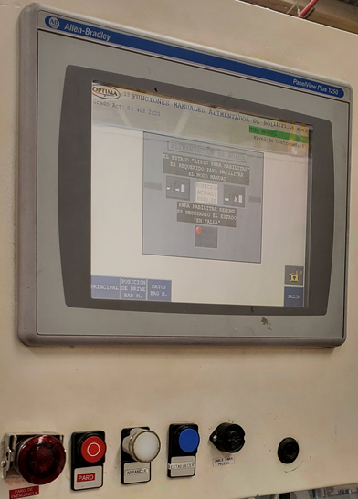 El Mecánico LIBERA la energía residual abriendo las guardas de la embolsadora y el stacker y COMPRUEBA que el equipo no se restablesca activando los botones de arranque. | NINGUNO | FALSE |  |  |  |  | 0 | NINGUNA
7 | 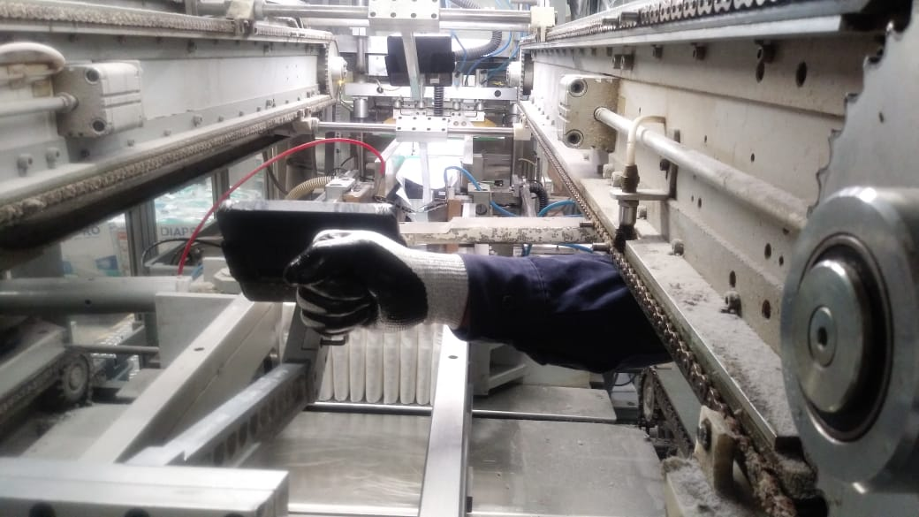 El Mecánico retira los elementos que puedan chocar entre ellos y ocasionar daños (Crank pusher, cassette y empujadores Aereos) | Fractura de dedo de la mano al mover la cadena de los empujadores aéreos. Golpes leves en manos con la estructura de la máquina al retirar los elementos. | B | Menor Reversible | Semanal | 60% Probabilidad | 1 a 2 | 6 | Al mover la cadena colocar ambas manos en el voltante. Esta actividad la debe realizar solo una persona para tener el control del movimiento. Utiliza guantes anticortaduras. Ubicar los puntos donde podrías golpearte.
8 | 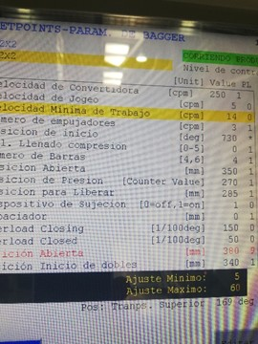 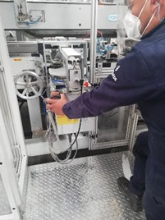 El Mecánico coloca la medida mecanica especificada en la receta y realiza el ajuste de la segunda compresión. | Golpe o rasguno leve en manos con estructuras al interior de la embolsadora al realizar el ajuste. Choque de piezas mecanicas por un mal ajuste. Daños materiales menores a $1,000. | C | Bajo | Semanal | 60% Probabilidad | 1 a 2 | 1.2 | Utiliza guantes anticortaduras. Ubicar los puntos donde podrías golpearte. Verificar manualmente que no colisionen piezas mecánicas en la segunda compresión antes de iniciar el ciclo en modo automático.
9 | 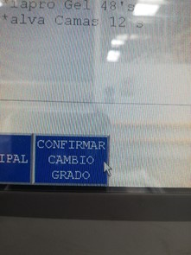 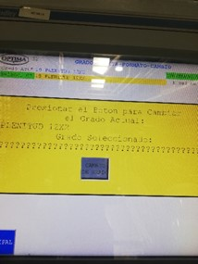 El Mecánico RETIRA su candado, saca el paro sostenido, cierra guardas, reestablece el equipo y selecciona la receta a cambiar, confirma el cambio y manda a Home la embolsadora para empezar el cambio de elementos mecánicos. | NINGUNO | FALSE |  |  |  |  | 0 | NINGUNA
10 | El Mecánico AISLA la máquina activando el paro sostenido de la pantalla de control, BLOQUEA colocando su candado en el paro sostenido de la embolsadora y LIBERA abriendo las guardas. | NINGUNO | FALSE |  |  |  |  | 0 | NINGUNA
11 | 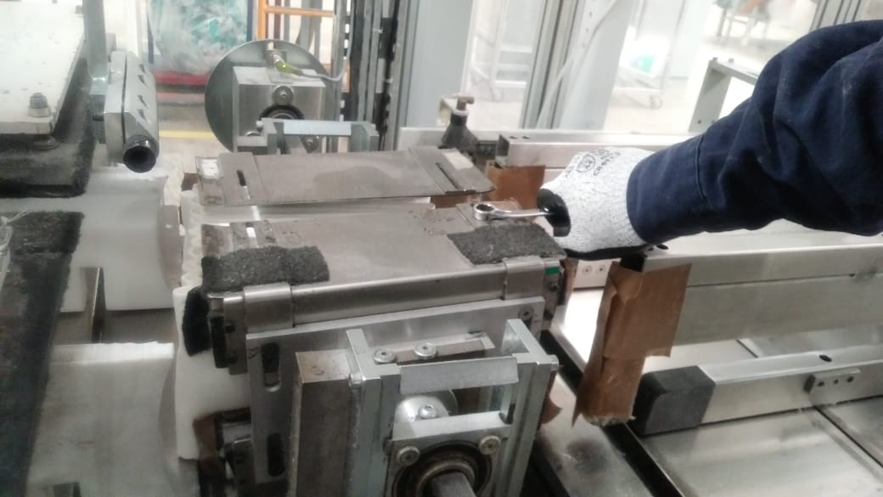 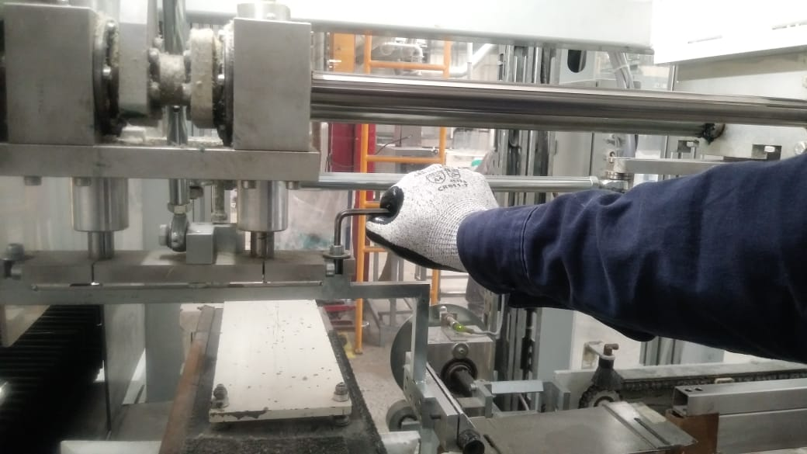 El Mecánico COMPRUEBA que la máquina no se active manipulando los controles de arranque. Después coloca el empujador Crank pusher y cassettes, y ajusta láminas del casete dejando una tolerancia de 5 mm entre Crank Pusher y las laminas para evitar el choque entre estas piezas. | Golpes leves en manos con la estructura de la máquina al colocar piezas. Daños materiales menores a $1,000 choque entre piezas. | C | Bajo | Semanal | 60% Probabilidad | 1 a 2 | 1.2 | Utiliza guantes anticortaduras. Ubica los puntos donde podrías golpearte. Verificar manualmente antes de iniciar el ciclo en modo Automático que no colisione el empujador con las laminas del cassette.
12 | 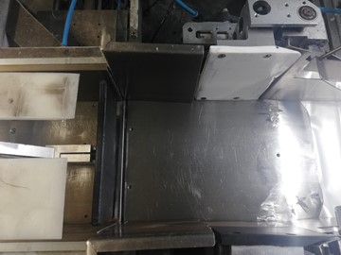 El Mecánico coloca los empujadores aéreos y ajusta placas de segunda compresión, placas de inox. y ensamble de Spreader plates con respecto al empujador, acuerdo al conteo, dejando una tolerancia de 3 a 4mm entre placas y empujador. | Fractura de dedo de la mano al mover la cadena de los empujadores aéreos. Golpe leve en manos con estructuras de la embolsadora al colocar empujadores y ajustar las placas de la segunda compresión. Choque de piezas mecanicas por un mal ajuste causando daños materiales por $1,000 pesos. | B | Menor Reversible | Semanal | 60% Probabilidad | 1 a 2 | 6 | Al mover la cadena colocar ambas manos en el voltante. Esta actividad la debe realizar solo una persona para tener el control del movimiento. Utiliza guantes anticortaduras. Ubica los puntos donde podrías golpetarte. Verificar manualmente antes de iniciar el ciclo en modo Automático que no colisione el empujador con las placas.
13 | 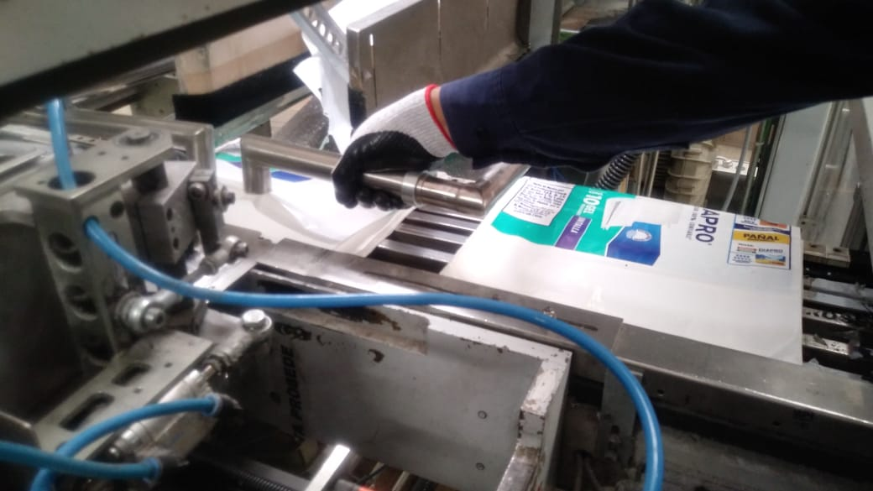 El Mecánico cambia las boquillas de succión y placa inferior ajustando con el ensamble de Spreader Plates, dependiendo de la presentacion. | Golpe leve en manos con tubo de succión y guías al interior de la embolsadora al ajustar boquillas. Choque de piezas mecanicas por un mal ajuste causando daños materiales por $1,000 pesos. | C | Bajo | Semanal | 60% Probabilidad | 1 a 2 | 1.2 | Utiliza guantes anticortaduras. Ubica los puntos donde podrías golpearte. Revisa que la tornillería se encuentren en buenas condiciones y que estén bien sujetas. Verificar manualmente antes de iniciar el ciclo en modo Automático que no colisionen las boquillas con las Spreader plates.
14 | 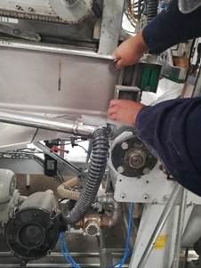 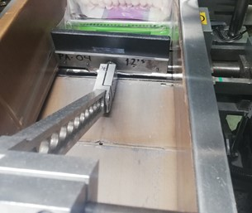 El Mecánico ajusta las laminas antes de la unidad de sellado tomando medida de 10 mm entre el empujador aéreo y las láminas. | Golpe leve en manos con guías al interior de la embolsadora al ajustar las laminas. | C | Bajo | Semanal | 60% Probabilidad | 1 a 2 | 1.2 | Utiliza guantes anticortaduras. Ubica los puntos donde podrías golpearte. Revisa que la tornillería se encuentren en buenas condiciones y que estén bien sujetas.
15 | 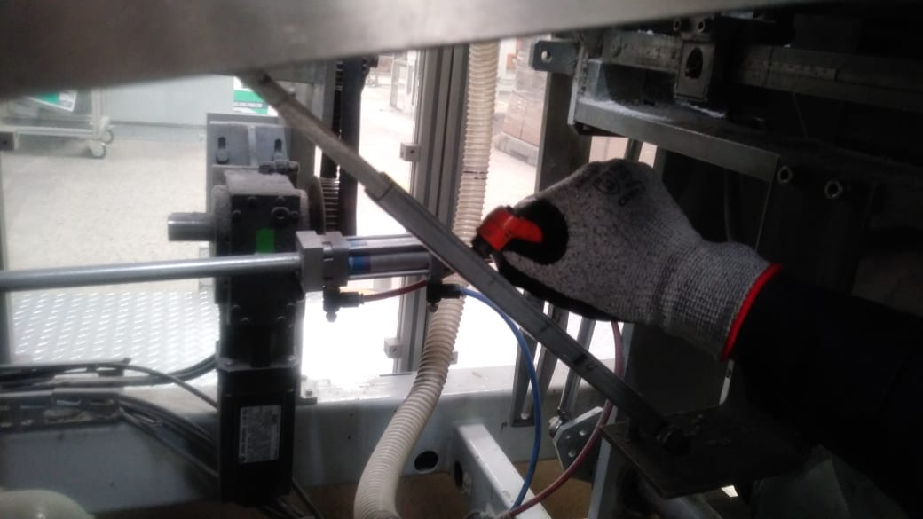 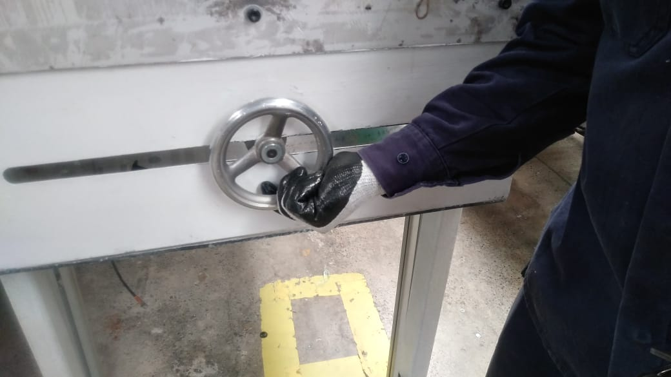 El Mecánico cambia la lámina inclinada para ajustar conforme las barras y la cadena de bolsa según la presentacion del pañal. | Fractura de dedo de la mano al mover la cadena. Golpes leves en manos con la estructura de la máquina al ajustar lamina inclinada. | B | Menor Reversible | Semanal | 60% Probabilidad | 1 a 2 | 6 | Al mover la cadena colocar ambas manos en el voltante. Esta actividad la debe realizar solo una persona para tener el control del movimiento. Revisa que la tornillería se encuentre en buenas condiciones y que esté bien sujetas. Utiliza guantes anticortaduras. Ubica los puntos donde podrías golpearte.
16 | 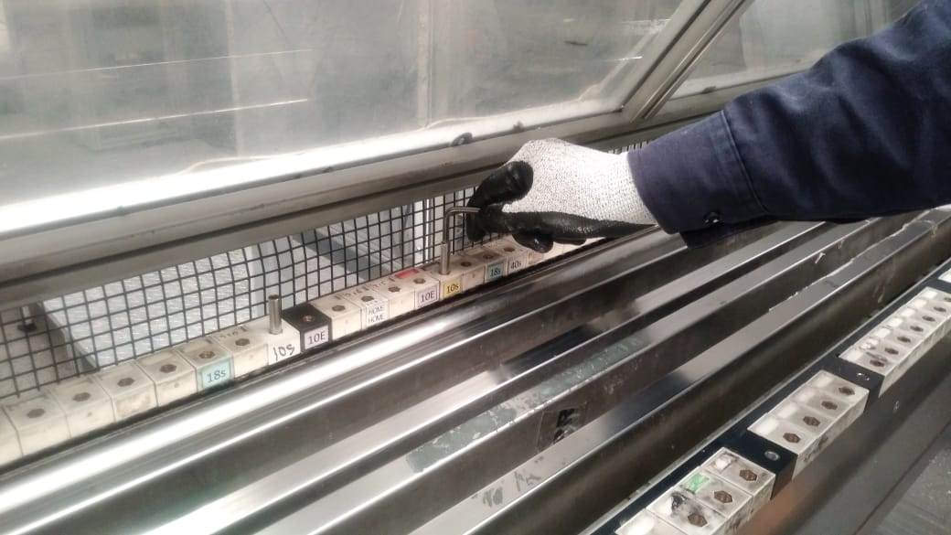 El Mecánico hace el arreglo en la cadena de bolsa y porta-wickets según la presentacion de la bolsa | Golpes leves en manos con la estructura de la máquina al colocar porta-wickets. | C | Bajo | Semanal | 60% Probabilidad | 1 a 2 | 1.2 | Revisa que la tornillería se encuentre en buenas condiciones y que estén bien sujeta. Utiliza guantes anticortaduras. Ubica los puntos donde podrías golpearte.
17 | 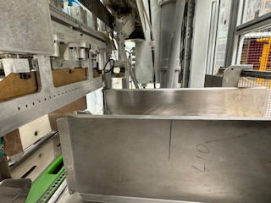 El Mecánico ajusta las laminas de salida de la embolsadora, paralelas a las laminas antes de sellado de bolsa. | Golpes leves en manos con la estructura de la máquina al girar volante de tornillo sin fin. | C | Bajo | Semanal | 60% Probabilidad | 1 a 2 | 1.2 | Utiliza guantes anticortaduras. Ubica los puntos donde podrías golpearte.
18 | 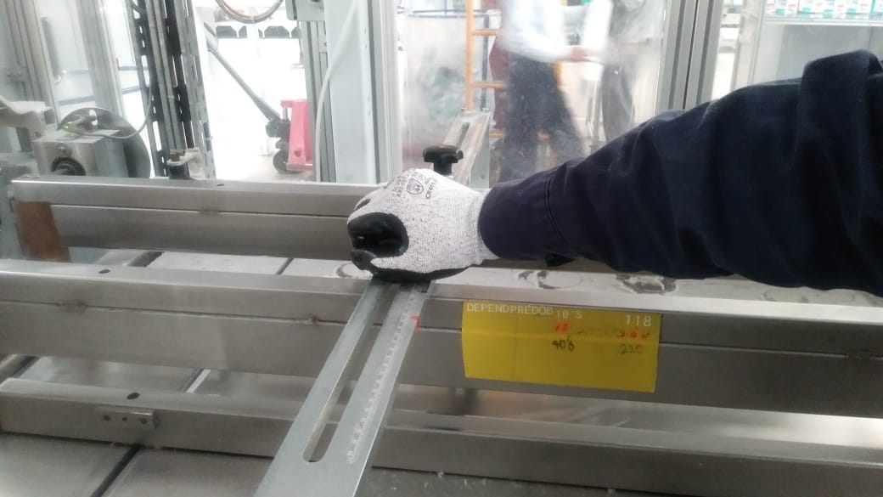 El Mecánico ajusta las guías de Bar Conveyor 10mm más abierto que el cassete y 5mm más cerrado que las placas de compresión. | Golpe leve en manos con las estructuras al interior de la embolsadora al ajustar las guías. | C | Bajo | Semanal | 60% Probabilidad | 1 a 2 | 1.2 | Utiliza guantes anticortaduras. Ubica los puntos donde podrías golpearte.
19 | 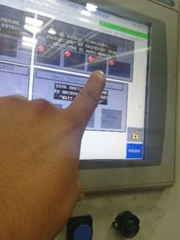 El Mecánico RETIRA, su candado del paro sostenido | NINGUNO | FALSE |  |  |  |  | 0 | NINGUNA
20 | 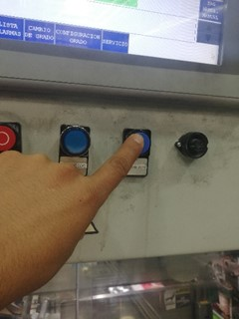 El Mecánico restablece la energía, cierra guardas para mover la embolsadora en vacio y verificar que el cambio trabaja correctamente | Choque de piezas mecanicas por un mal ajuste. Daños materiales menores a $1,000 | C | Bajo | Semanal | 60% Probabilidad | 1 a 2 | 1.2 | Verificar manualmente antes de iniciar el ciclo en modo Auto.
21 | 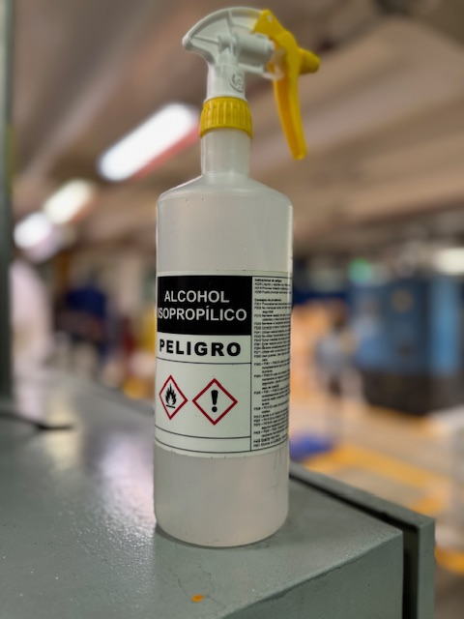 El Mecánico realiza la sanitización de la embolsadora utilizando alcohol isopropílico o alcohol al 70 porciento. | Golpe leve en manos con las estructuras al interior de la embolsadora | C | Bajo | Semanal | 60% Probabilidad | 1 a 2 | 1.2 | Utiliza guantes anticortaduras. Ubica los puntos donde podrías golpearte.
22 | El Mecánico da aviso del fin de la actividad para el arranque del equipo. | NINGUNO | FALSE |  |  |  |  | 0 | NINGUNA
 | Fin del Análisis
"Vigencia de los Procedimientos según PR-03975" y "Uso, reposición y disposición de EPP según PR-43982"
2

CONTROL DE CAMBIOS
F-601-133
 |  |  |  |  |  |  |  | 
INDICAR EN EL CONTROL DE CAMBIOS SI FUE DERIVADO DE 3.1, REPORTE DE ACCIDENTE/ INCIDENTE, MODIFICACIÓN AL PROCESO, ETC.

 | S-378-EMP001 |  | OPERACIÓN: CAMBIO DE PRESENTACION EN EMBOLSADORA
 | REVISIÓN | NOMBRE DE LA PERSONA QUE REALIZÓ LA REVISIÓN |  | FECHA DE REVISIÓN | FIRMA AUTORIZACIÓN | FIRMA DE REVISIÓN | SE REALIZARÓN CAMBIOS |  | SI ( EXPLICA CUALES FUERON LOS CAMBIOS)
 |  |  |  |  |  |  | NO | SI

 | 4 | Erick Vargas |  | Sep-24 | Epifanio Olivos | Erick Vargas |  | x | Se añade paso 21 'Realizar sanitización'. Se mejoró redacción y se actualizaron fotografías.

